BON DE COMMANDE HIVER 2020
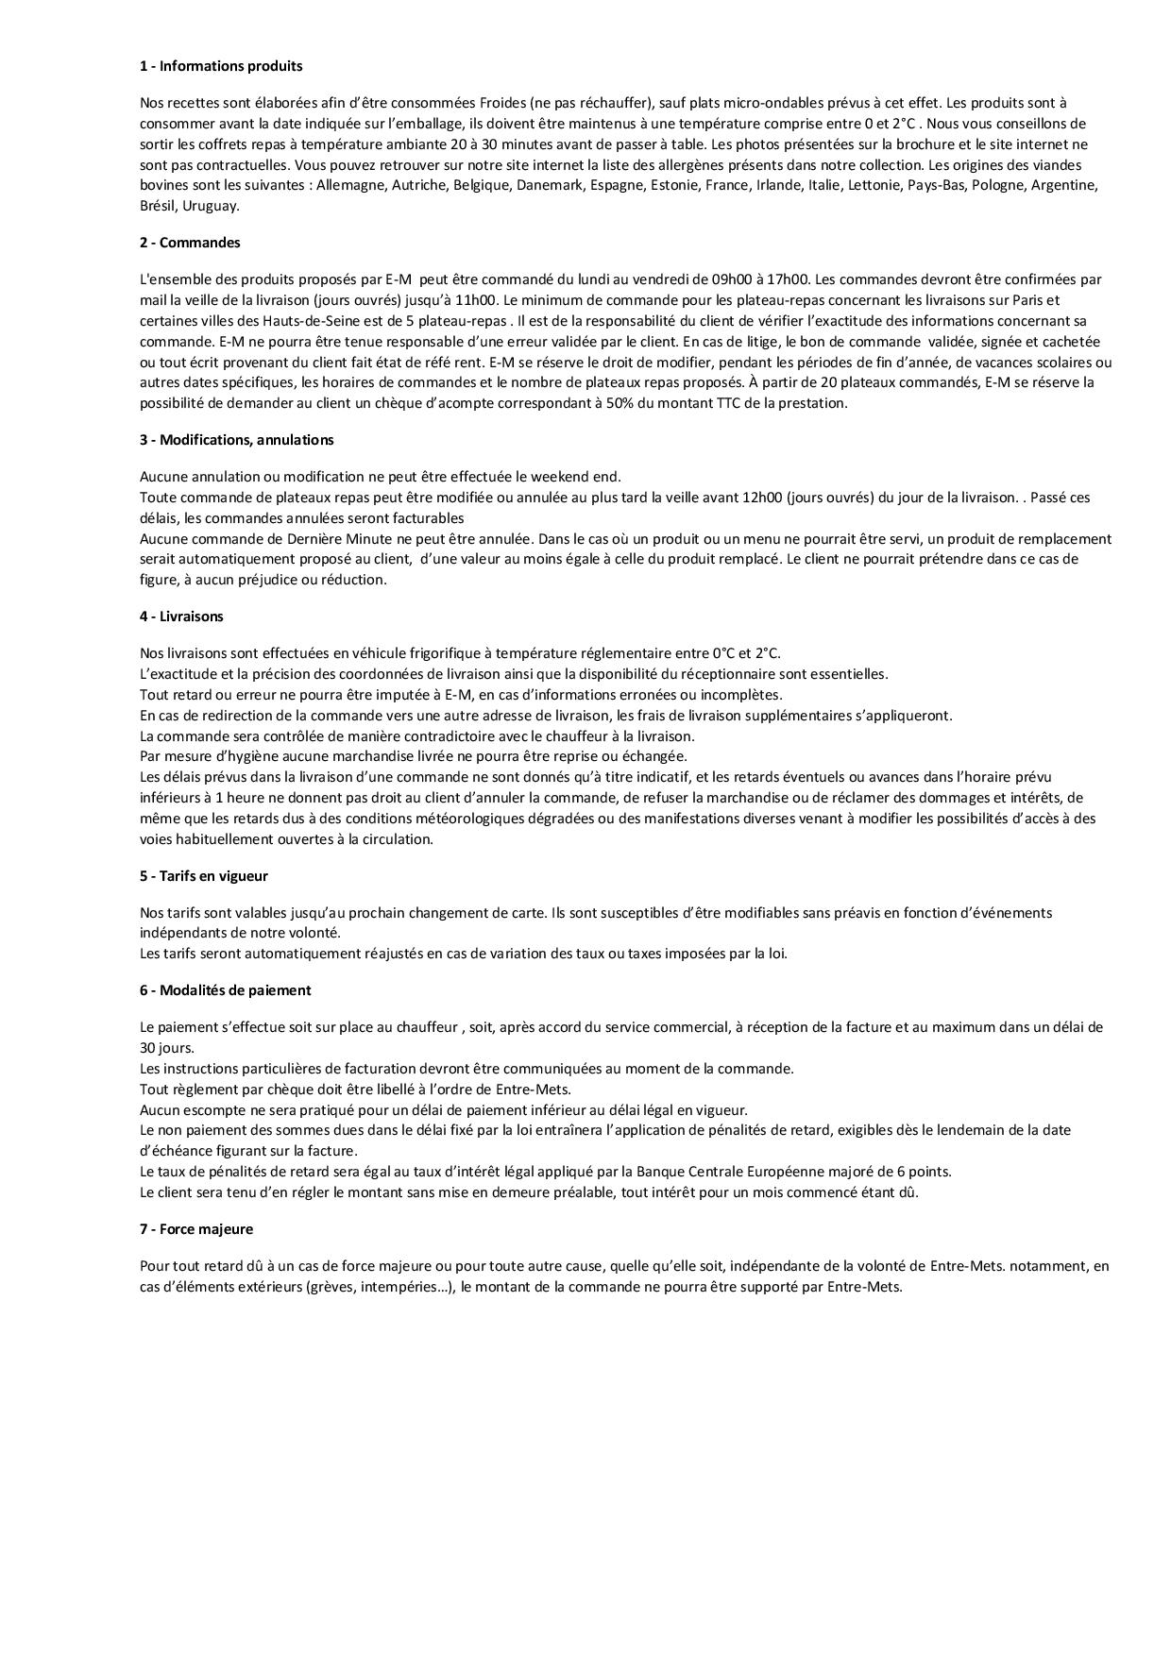
 |  | BON DE COMMANDE HIVER 2020

 | DEMANDEUR
Raison Sociale |  |  |  | Adresse de Livraison
Nom
Téléphone
E-Mail
 |  |  |  | Adresse de Facturation
Date de
Livraison

Heure de |  |  |  | Commande la veille avant 11h00
Livraison | .+-40mn
Quantité | Description |  |  | Prix Unitaire HT | TOTAL HT

 | Canard |  |  | 25.00 € | - €
 | Volaille |  |  | 25.00 € | - €
 | Bœuf |  |  | 25.00 € | - €
 | Filet Mignon |  |  | 25.00 € | - €
 | Dorade |  |  | 25.00 € | - €
 | Lieu noir |  |  | 25.00 € | - €
 | Cabillaud |  |  | 25.00 € | - €
 | Le Pourquoi pas |  |  | 45.00 € | - €
 | Végétarien |  |  | 25.00 € | - €
 | Végan |  |  | 25.00 € | - €
 | Poke Bowl BŒUF |  |  | 23.00 € | - €
 | Poke Bowl volaille |  |  | 20.00 € | - €
 | Poke Bowl Saumon |  |  | 20.00 € | - €
 | Petit déjeuner |  | 10 PERSONNES MINIMUM | 8.00 € | - €
 | Pause gourmande |  |  | 10.00 € | - €
 | Plateau Lunch |  | par personne | 15.00 € | - €
 | Plateau N°2 de 24 gourmandises salés |  |  | 34.55 € | - €
 | Plateau N°1 de 24 gourmandises salés |  |  | 34.55 € | - €
 | Plateau de 24 gourmandises sucrées fruites |  |  | 34.55 € | - €
 | Plateau de 24 gourmandises sucrées découvertes |  |  | 34.55 € | - €
 | Plateau du Terroir |  |  | 40.00 € | - €
 | Plateau de fromages |  |  | 40.00 € | - €
 | La cave
 | Eau de source 50cl |  |  | 1.50 € | - €
 | Vittel 100cl |  |  | 2.50 € | - €
 | Badoit verte 100cl |  |  | 2.50 € | - €
 | jus d orange frais pressé |  |  | 5.00 € | - €
 | Coca-cola 1,5l |  |  | 3.50 € | - €
 | Coca-cola zéro 1,5l |  |  | 3.50 € | - €
 | Champagne Thomas Michel PMR |  |  | 22.00 € | - €
 | Mas de la Source Blanc |  |  | 12.00 € | - €
 | Mas de la Source rouge |  |  | 12.00 € | - €
 | Petit pain de table suppl. |  |  | 0.80 € | - €
 | Livraison installation AVANT 17H00 |  |  | 35.00 € | - €
 | Livraison installation APRÈS 17H00 |  |  | 45.00 € | - €
 | Livraison Hors zone ,dimanche et jour férié |  |  | 50.00 € | - €
Sous-Total 1 | - € |  |  | Sous-Total 2 | - €
Tva 10% | - € |  |  | *Tva 20% | - €
 |  |  |  | Total HT | - €
*Produit sur un site utilisant tous les allergènes majeurs |  |  |  | Total TTC | - €
 |  |  | cgv

